RC 0.8 Alerts Monitoring
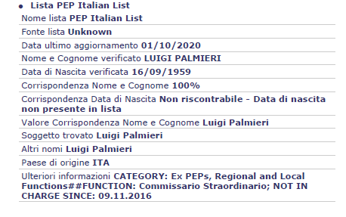
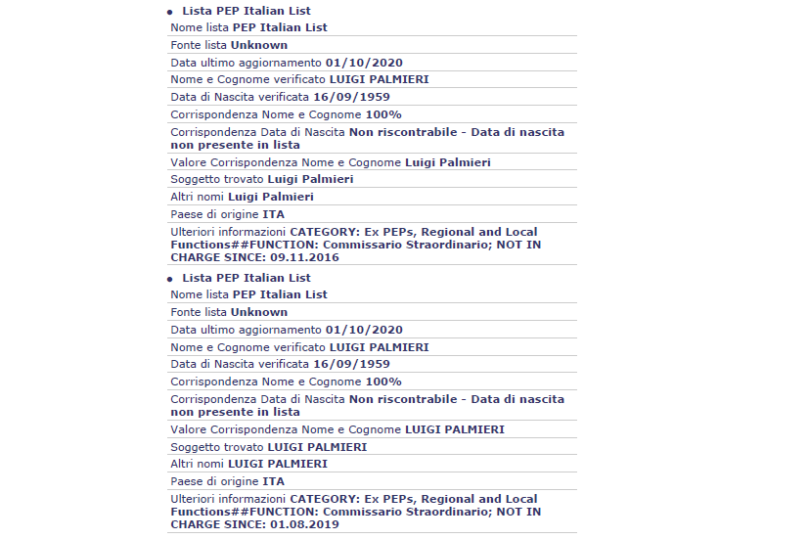

 | TAB RIEPILOGO

 | COMPANY NAME
 |  |  |  | Score Automatico | Rosso 100
 |  |  |  | Score Extended | Non calcolato
 |  |  |  | Score Questionario | Non calcolato
 | Fonte: XXXXX
 |  |  |  |  | DOWNLOAD
 | Summary | Current | Previous | Changes
 | RIEPILOGO | ATTUALE | PRECEDENTE | VARIAZIONI

 | Key Data | Current | Previous
MONITORAGGIO | Dati principali | Nuovo | Precedente
Monitoring | Nominativo (Name) | EDF INTERNATIONAL | EDF INTERNATIONAL
 | KYC More ID (Application ID) | 30553 | 30432
 | Tipo monitoraggio (Monitoring type) | GeneralFinance_MNT | GeneralFinance_MNT
 | Data Inizio (Starting Date) | 12 lug 2024, 01:00:05 | 11 lug 2024, 01:15:43
 | Data Sospensione (Pending Date) | 12 lug 2024, 01:00:53 | 11 lug 2024, 01:16:17
 | Automatic Folder | Current | Previous
 | Automatic Folder | Nuovo | Precedente
 | Data Report (Report Date) | 2024-07-12 | 2024-07-11
 | Score Automatico (Automatic Score) | Alto - 100 | Alto - 100
 | Extended Folder | Current | Previous
 | Extended Folder | Nuovo | Precedente
 | Fase / Attività (Phase / Activity) | Fase / Attività PG - AML / Controlli KYC | Chiusa - Approvata
 | Score Extended (Extended Score) |  | Alto - 100

 | Fields Details
 | Field Name ITA | Field Name ENG | Readonly(RO) /Editable(E) | Codebook ID | Source system | Mandatory Y/N | Field Type | Length | Table Name | Table Column | Note
 | Riepilogo | Summary
 | Dati Principali | Info Data
 | Attuale | Current
 | Nominativo | Name | RO |  | Report | Y | Text |  | Retail APPLICANT Corporate 1st choice: COMPANY_DATA 2nd choice: APPLICANT | Retail concat(SURNAME, , NAME) Corporate 1st choice: FULLNAME 2nd choice: COMPANY_NAME
 | KYC More ID | KYC More ID | RO |  | CFF | Y | Integer |  | APPLICATION | APPLICATION_ID
 | Tipo monitoriggio | Monitoring type | RO |  | Monitoring | N | Text |  | MONITORING_APPLICATIONS | JOB_NAME | Se verrà creata una nuova tabella per salvare le pratiche MNT time based estero, occorrerà indicare la nuova tabella
 | Data Inizio | Starting Date | RO |  | CFF | N | Date |  | CFENGINE | startDate | vedi "previousApps/search" in Gestione Anagrafica
 | Data Sospensione | Pending Date | RO |  | CFF | N | Date |  | CFENGINE | pendingDate | vedi "previousApps/search" in Gestione Anagrafica
 | Precedente | Previous
 | Nominativo | Name | RO |  | Report | Y | Text |  | Retail APPLICANT Corporate 1st choice: COMPANY_DATA 2nd choice: APPLICANT | Retail concat(SURNAME, , NAME) Corporate 1st choice: FULLNAME 2nd choice: COMPANY_NAME
 | KYC More ID | KYC More ID | RO |  | CFF | Y | Integer |  | APPLICATION | APPLICATION_ID
 | Tipo monitoriggio | Monitoring type | RO |  | Monitoring | N | Text |  | MONITORING_APPLICATIONS | JOB_NAME | Se verrà creata una nuova tabella per salvare le pratiche MNT time based estero, occorrerà indicare la nuova tabella
 | Data Inizio | Starting Date | RO |  | CFF | N | Date |  | CFENGINE | startDate | vedi "previousApps/search" in Gestione Anagrafica
 | Data Sospensione | Pending Date | RO |  | CFF | N | Date |  | CFENGINE | pendingDate | vedi "previousApps/search" in Gestione Anagrafica
 | Automatic Folder (Corporate)
 | Attuale | Current
 | Data Report | Report Date | RO |  | Report | N | Date |  | CFISH.DELIVERABLE | RESPONSE_READY_TIMESTAMP | Formato: DD MM YYYY. Esempio: 21 set 2024
 | Score Automatico | Automatic Score | RO |  | Report | Y | Integer |  | APPLICATION | Concat (SCORE_BAND, SCORE)
 | Precedente | Previous
 | Data Report | Report Date | RO |  | Report | N | Date |  | CFISH.DELIVERABLE | RESPONSE_READY_TIMESTAMP | Formato: DD MM YYYY. Esempio: 21 set 2024
 | Score Automatico | Automatic Score | RO |  | Report | Y | Integer |  | APPLICATION | Concat (SCORE_BAND, SCORE)
 | Extended Folder (Retail)
 | Attuale | Current
 | Fase / Attività | Current Activity | RO |  | Report | N | Text |  | CFENGINE | phaseCacheId + activityCacheId phaseCacheName + activityCacheName | vedi "previousApps/search" in Gestione Anagrafica
 | Score Extended | Extended Score | RO |  | Report | N | Integer |  | APPLICATION | Concat (SCORE_EXT_BAND, SCORE_EXT)
 | Precedente | Previous
 | Fase / Attività | Current Activity | RO |  | Report | N | Text |  | CFENGINE | phaseCacheId + activityCacheId phaseCacheName + activityCacheName | vedi "previousApps/search" in Gestione Anagrafica
 | Score Extended | Extended Score | RO |  | Report | N | Integer |  | APPLICATION | Concat (SCORE_EXT_BAND, SCORE_EXT)

 | TAB KYC MORE ID "ATTUALE":

 | COMPANY NAME
 |  |  |  | Score Automatico | Rosso 100
 |  |  |  | Score Extended | Non calcolato
 |  |  |  | Score Questionario | Non calcolato
 | Fonte: XXXXX
 |  |  |  |  | DOWNLOAD
 | Summary | Current | Previous | Changes
 | RIEPILOGO | ATTUALE | PRECEDENTE | VARIAZIONI

 | DETTAGLI RISCHIO RICICLAGGIO / ANTI MONEY LAUNDERING DETAILS

 | Esito / Result | Score / Score
 | Red | 100

 | SEGNALAZIONI / ALERTS

 | Codice / Code | Descrizione / Description | Risultato / Result
 | C0308 | At least one of the company's beneficial owners is on the PEPs list
MONITORAGGIO | C0304 | The company is on the Watchlists - Blacklists - Sanctions list (administrative and financial)
Monitoring | C0319 | All company’s legal representatives / managers (from DnB) checked on AML Lists
 | C0215 | At least one of the company’s legal representatives / managers has an address in a country with no exchange of tax information
 | C0227 | At least one of the company's legal representatives / managers has an address in the "custom list" of high risk countries
 | C0232 | Other ultimate beneficiaries NOT available

 | Fields Details
 | Field Name ITA | Field Name ENG | Readonly(RO) /Editable(E) | Codebook ID | Source system | Mandatory Y/N | Field Type | Length | Table Name | Table Column | Note
 | ATTUALE | Current
 | DETTAGLI RISCHIO ANTIRICICLAGGIO | ANTI MONEY LAUNDERING DETAILS
 | Esito | Result | RO |  | S1 |  | Text |  | APPLICATION | SCORE_BAND
 | Score | Score | RO |  | S1 |  | Text |  | APPLICATION | SCORE
 | SEGNALAZIONI | ALERTS
 | Categoria |  | RO | C27_CheckCategory | S1 |  |  |  | CHECKLIST | CK_CAT_CODE | ordered by lowest CK_CAT_POSITION
 | Codice | Code | RO |  | S1 | Y | Text |  | CHECKLIST | CK_CODE
 | Descrizione | Description | RO |  | S1 | Y | Text |  | CHECKLIST | CK_DESC_GB if user's Culture is not Italy CK_DESC_IT if user's Culture is Italy
 | Risultato | Result | RO |  | S1 | Y | Text |  | CHECKLIST | CK_RESULT | vedi foglio "R.C.0.9 Icone" per i dettagli delle icone

 |  | Conditions/ exceptions and “dynamic” behavior to be applied in this Section/ Fieldset
 |  | Button Notes
 |  | Section Notes |  | Show alerts where CK_ENABLED = 'Y' and CK_RESULT is not null
 |  | Fields Notes

 | TAB KYC MORE ID "PRECEDENTE":

 | COMPANY NAME
 |  |  |  | Score Automatico | Rosso 100
 |  |  |  | Score Extended | Non calcolato
 |  |  |  | Score Questionario | Non calcolato
 | Fonte: XXXXX
 |  |  |  |  | DOWNLOAD
 | Summary | Current | Previous | Changes
 | RIEPILOGO | ATTUALE | PRECEDENTE | VARIAZIONI

 | DETTAGLI RISCHIO RICICLAGGIO / ANTI MONEY LAUNDERING DETAILS

 | Esito / Result | Score / Score
 | Red | 100

 | SEGNALAZIONI / ALERTS

 | Codice / Code | Descrizione / Description | Risultato / Result
 | C0308 | At least one of the company's beneficial owners is on the PEPs list
MONITORAGGIO | C0304 | The company is on the Watchlists - Blacklists - Sanctions list (administrative and financial)
Monitoring | C0319 | All company’s legal representatives / managers (from DnB) checked on AML Lists
 | C0215 | At least one of the company’s legal representatives / managers has an address in a country with no exchange of tax information
 | C0227 | At least one of the company's legal representatives / managers has an address in the "custom list" of high risk countries
 | C0232 | Other ultimate beneficiaries NOT available

 | Fields Details
 | Field Name ITA | Field Name ENG | Readonly(RO) /Editable(E) | Codebook ID | Source system | Mandatory Y/N | Field Type | Length | Table Name | Table Column | Note
 | PRECEDENTE | Previous |  |  |  |  |  |  | RETAIL_DATA |  | RO
 | DETTAGLI RISCHIO ANTIRICICLAGGIO | ANTI MONEY LAUNDERING DETAILS
 | Esito | Result | RO |  | AML |  | Text |  | APPLICATION | SCORE_BAND
 | Score | Score | RO |  | AML |  | Text |  | APPLICATION | SCORE
 | SEGNALAZIONI | ALERTS
 | Categoria |  | RO | C27_CheckCategory | S1 |  |  |  | CHECKLIST | CK_CAT_CODE | ordered by lowest CK_CAT_POSITION
 | Codice | Code | RO |  | S1 | Y | Text |  | CHECKLIST | CK_CODE
 | Descrizione | Description | RO |  | S1 | Y | Text |  | CHECKLIST | CK_DESC_GB if user's Culture is not Italy CK_DESC_IT if user's Culture is Italy
 | Risultato | Result | RO |  | S1 | Y | Text |  | CHECKLIST | CK_RESULT | vedi foglio "R.C.0.9 Icone" per i dettagli delle icone

 |  | Conditions/ exceptions and “dynamic” behavior to be applied in this Section/ Fieldset
 |  | Button Notes
 |  | Section Notes |  | - Show most recent application alerts about the same subject before the new interrogation - Show alerts where CK_ENABLED = 'Y' and CK_RESULT is not null
 |  | Fields Notes

 | TAB VARIAZIONI

 | COMPANY NAME
 |  |  |  | Score Automatico | Rosso 100
 |  |  |  | Score Extended | Non calcolato
 |  |  |  | Score Questionario | Non calcolato

 | Fonte: XXXXX
 |  |  |  |  | DOWNLOAD
 | Summary | Current | Previous | Changes
 | RIEPILOGO | ATTUALE | PRECEDENTE | VARIAZIONI

 | Codice / Code | Descrizione / Description | VAR Codice / Code Change
 | C0308 | At least one of the company's beneficial owners is on the PEPs list | +
 | C0304 | The company is on the Watchlists - Blacklists - Sanctions list (administrative and financial) | =
 | C0319 | All company’s legal representatives / managers (from DnB) checked on AML Lists | -
 | C0215 | At least one of the company’s legal representatives / managers has an address in a country with no exchange of tax information | =
 | C0227 | At least one of the company's legal representatives / managers has an address in the "custom list" of high risk countries | -
 | C0232 | Other ultimate beneficiaries NOT available | =

 | Fields Details
 | Field Name ITA | Field Name ENG | Readonly(RO) /Editable(E) | Codebook ID | Source system | Mandatory Y/N | Field Type | Length | Table Name | Table Column | Note
 | Variazioni
 | Categoria
 | Segnalazioni
 | Codice | Code | RO |  | S1 | Y |  |  | CHECKLIST | CK_CODE
 | Descrizione | Description | RO |  | S1 | Y |  |  | CHECKLIST | CK_DESC_GB if user's Culture is not Italy CK_DESC_IT if user's Culture is Italy
 | VAR Codice | Code Change | RO |  | S1 | Y |  |  | CHECKLIST | CK_CS_VAR | vedi foglio "R.C.0.9 Icone" per i dettagli delle icone

 |  | Conditions/ exceptions and “dynamic” behavior to be applied in this Section/ Fieldset
 |  | Button Notes
 |  | Section Notes
 |  | Fields Notes

C.2.7 AML Lists Monitoring
SUMMARY
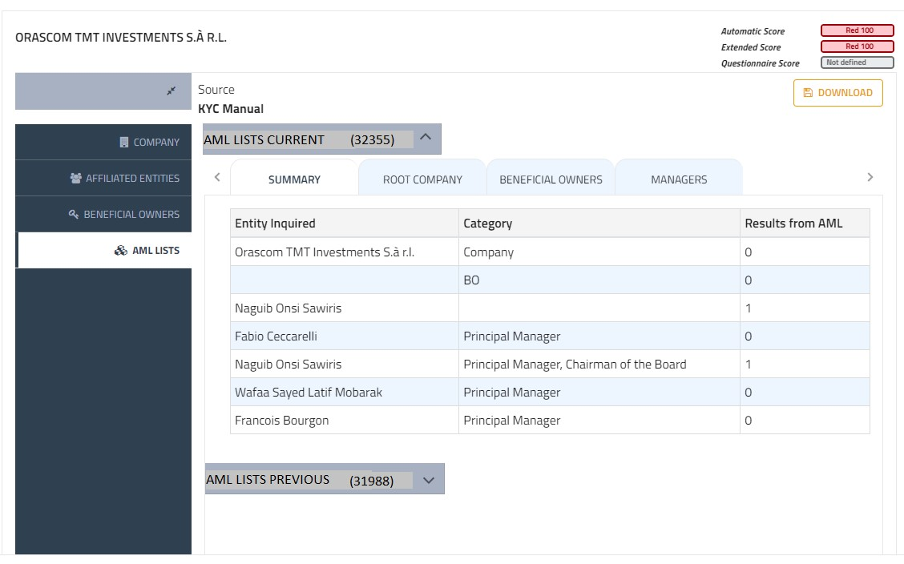
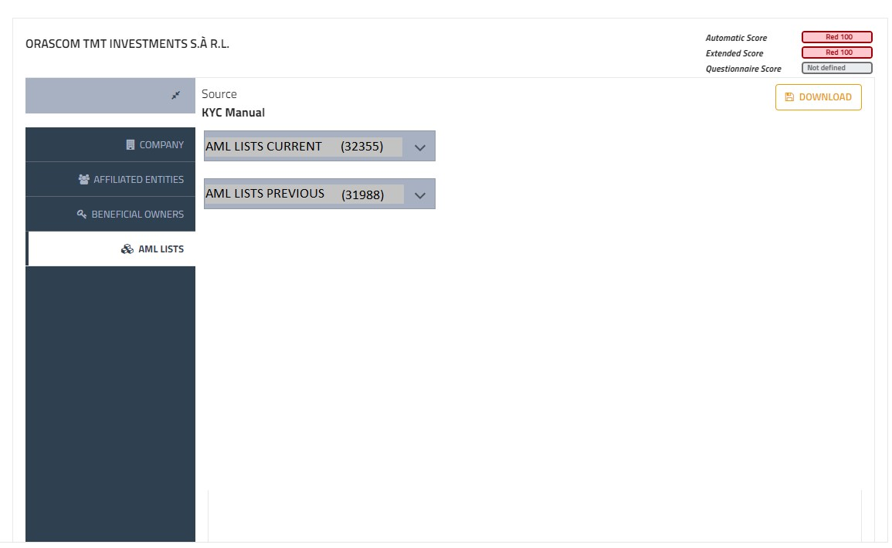
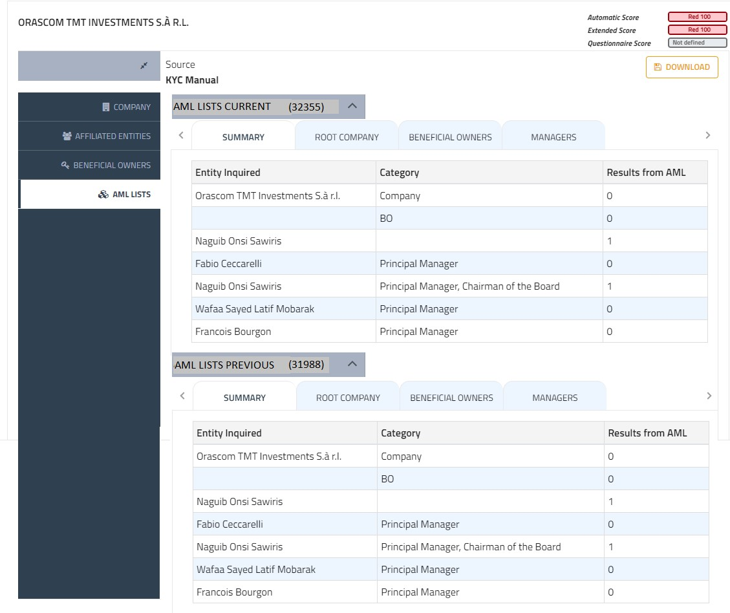

MANAGERS - PEP Desk

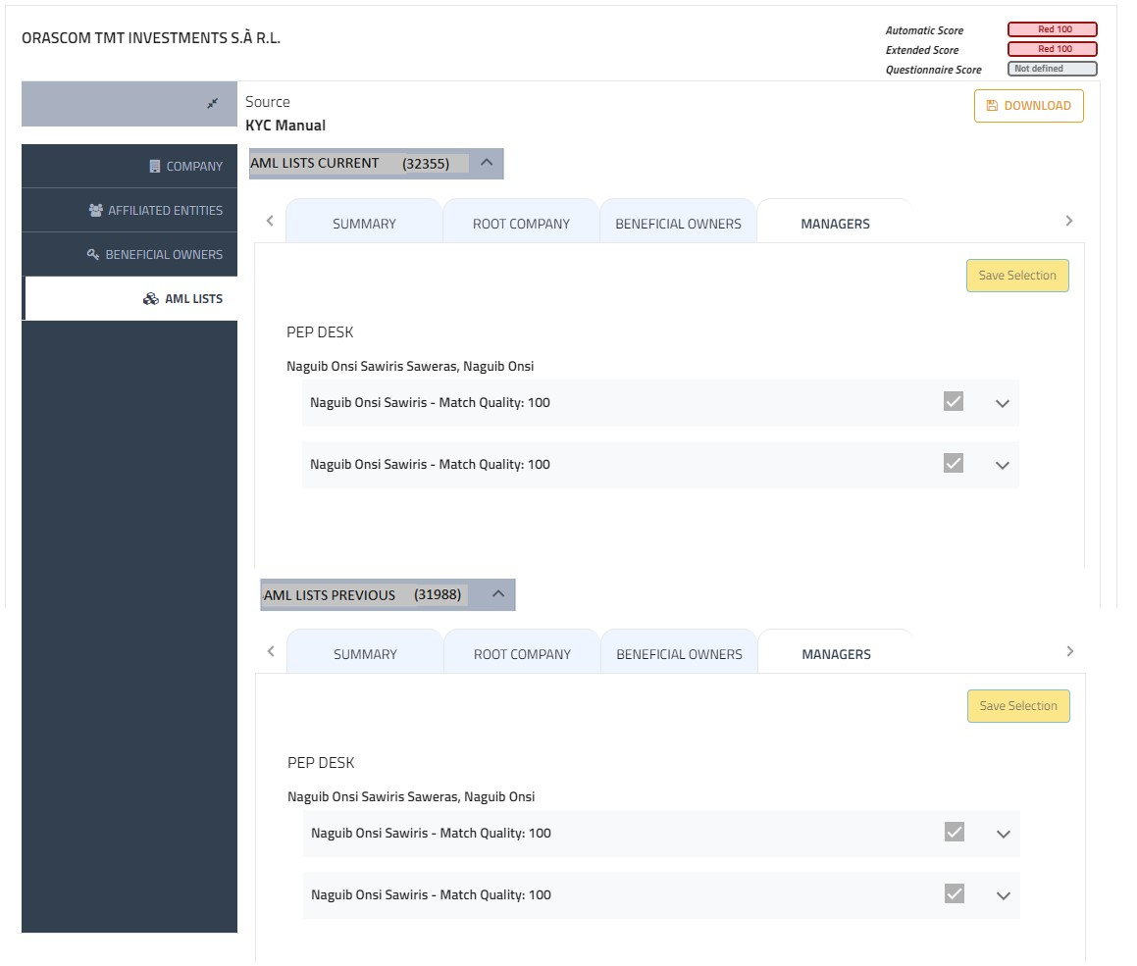

 |  |  |  | Conditions/ exceptions and “dynamic” behavior to be applied in this Section/ Fieldset
 |  |  |  | Button Notes
 |  |  |  | Section Notes |  | The UI will be composed by two sections: 1) AML LISTS CURRENT which includes AML Lists details of the current Application ID 2) AML LISTS PREVIOUS which includes AML Lists details of the previous Application ID User can edit only AML LISTS CURRENT section (if it is required). Each tab of AML LISTS PREVIOUS section must be Read-only.
 |  |  |  | Fields Notes

Fields Details
Field Name ITA | Field Name ENG | Readonly(RO) /Editable(E) | Codebook ID | Source system | Mandatory Y/N | Field Type | Length | Table Name | Table Column | Note
LISTE AML ATTUALE | AML LISTS CURRENT
LISTE AML PRECEDENTE | AML LISTS PREVIOUS
Numero pratica | Application ID |  |  | CFF | Y | Integer |  | APPLICATION | APPLICATION_ID

SUMMARY
Field Name | Readonly(RO) /Editable(E) | Value/ Codebook ID | Source system | Mandatory Y/N | Field Type | Length | Table Name | Table Column | Note
Entity | RO |  | DnB/Sky/Biz/Bvd/ToolUBO |  | Text |  | COMPANY_DATA BOARD_COMPONENTS UBO | FULLNAME concat(NAME, " ", SURNAME) FULLNAME oppure NAMESURNAME
Category | RO |  | DnB/Sky/Biz/Bvd/ToolUBO |  | Text |  | COMPANY_DATA BOARD_COMPONENTS UBO (bvdUboList vs identifiedUboList) | 'Company' concat della lista di BOARD_COMPONENTS_ROLES.POSITION ROLE
Results from AML | RO |  | AMLGuard |  | Number |  | AML_RESULTS | COUNT (AML_RESULTS) ovvere delle righe che si riferiscono a quel soggetto tramite chiave: AML_RESULTS.SOURCE_ID=COMPANY_DATA.PROCESS_ENGINE_GUID AML_RESULTS.SOURCE_ID=UBO.UBO_ID AML_RESULTS.SOURCE_ID=BOARD_COMPONENTS.BOARD_COMPONENTS_ID

Data Pool Info4C Watchlists and Blacklists, Info4C Sanction List e PEP Desk
Field Name | Readonly(RO) /Editable(E) | Value/ Codebook ID | Source system | Mandatory Y/N | Field Type | Length | Table Name | Table Column | Note
ROOT COMPANY |  |  |  |  | ComboBox |  |  |  | The results are grouped by the data source type, according to this order: - Info4C Watchlists and Blacklists - Info4C Sanction List
Name | RO |  | AMLGuard | N | ComboBox |  | AML_RESULTS | PRIMARY_NAME | After the name, there's the symbol '-'
Match Quality | RO |  | AMLGuard | N | ComboBox |  | AML_RESULTS | GLOBAL_VALUE_SCORE | Before 'Score Valure' there's the label 'Match Quality:'
Address | RO |  | AMLGuard | N | Text |  | AML_RESULTS | ADDRESS | If there's no address value, set the value 'NA'
Country | RO |  | AMLGuard | N | Text |  | AML_RESULTS | COUNTRY_CODE | - If there's no country value, set the value 'NA' - Convert country code into country description
CASE DESCRIPTION |  |  |  |  |  |  |  |  | The information will be displayed according to the structure described below just for results of data source 'Info4C Watchlists and Blacklists' and 'Info4C Sanction List'
Case Description | RO |  | AMLGuard | N | Text |  | AML_RESULTS | CASE_LIST
Name of the list | RO |  | AMLGuard | N | Text |  | AML_RESULTS | LIST_NAME
Type of the list | RO |  | AMLGuard | N | Text |  | AML_RESULTS | LIST_TYPE
Authority | RO |  | AMLGuard | N | Text |  | AML_RESULTS | AUTHORITY_LIST
ADDITIONAL INFORMATION | RO |  | AMLGuard | N | Text |  | AML_RESULTS | ADDITIONAL_INFORMATION
BENEFICIAL OWNERS |  |  |  |  |  |  |  |  | The results are grouped by the data source type, according to this order: - Info4C Watchlists and Blacklists - Info4C Sanction List - PEP DESK
Name + Surname' | RO |  | BvD | N | Text |  | UBO | NAMESURNAME | Group by the results according to the name of person you inquired
Name | RO |  | AMLGuard | N | ComboBox |  | AML_RESULTS | PRIMARY_NAME | After the name, there's the symbol '-'
Match Quality | RO |  | AMLGuard | N | ComboBox |  | AML_RESULTS | GLOBAL_VALUE_SCORE | Before 'Score Valure' there's the label 'Match Quality:'
Address | RO |  | AMLGuard | N | Text |  | AML_RESULTS | ADDRESS
Domicile | RO |  | AMLGuard | N | Text |  | AML_RESULTS | RESIDENCE_COUNTRY_CODE_LIST
Nationality | RO |  | AMLGuard | N | Text |  | AML_RESULTS | NATIONALITY_CODE_LIST
Country | RO |  | AMLGuard | N | Text |  | AML_RESULTS | COUNTRY_CODE_LIST
Place of Birth | RO |  | AMLGuard | N | Text |  | AML_RESULTS | PLACE_OF_BIRTH
Birthdate | RO |  | AMLGuard | N | Text |  | AML_RESULTS | BIRTH_DATE
Gender | RO |  | AMLGuard | N | Text |  | AML_RESULTS | GENDER
CASE DESCRIPTION | RO |  |  |  |  |  |  |  | The information will be displayed according to the structure described in the root company section just for results of data source 'Info4C Watchlists and Blacklists' and 'Info4C Sanction List'
FUNCTIONS | RO |  |  |  |  |  |  |  | The information will be displayed according to the structure described below just for results of data source 'PEP DESK'
Begin | RO |  | AMLGuard | N | Text |  | AML_RESULTS_FUNCTION | VALIDFROM
End | RO |  | AMLGuard | N | Text |  | AML_RESULTS_FUNCTION | VALIDTILL
Name/Category | RO |  | AMLGuard | N | Text |  | AML_RESULTS_FUNCTION | NAME/CATEGORY
MANAGERS |  |  |  |  |  |  |  |  | The results are grouped by the data source type, according to this order: - Info4C Watchlists and Blacklists - Info4C Sanction List - PEP DESK
Name + Surname' | RO |  | DnB/Sky/Biz | N | Text |  | BOARD_COMPONENTS/ BOARD_COMPONENTS_ROLES | NAME+ SURNAME - ROLES | Group by the results according to the name of person you inquired, specifying also the role ex. PAOLO ROSSI - MANAGER
Name | RO |  | AMLGuard | N | ComboBox |  | AML_RESULTS | PRIMARY_NAME | After the name, there's the symbol '-'
Match Quality | RO |  | AMLGuard | N | ComboBox |  | AML_RESULTS | GLOBAL_VALUE_SCORE | Before 'Score Valure' there's the label 'Match Quality:'
Address | RO |  | AMLGuard | N | Text |  | AML_RESULTS | ADDRESS
Domicile | RO |  | AMLGuard | N | Text |  | AML_RESULTS | RESIDENCE_COUNTRY_CODE_LIST
Nationality | RO |  | AMLGuard | N | Text |  | AML_RESULTS | NATIONALITY_CODE_LIST
Country | RO |  | AMLGuard | N | Text |  | AML_RESULTS | COUNTRY_CODE_LIST
Place of Birth | RO |  | AMLGuard | N | Text |  | AML_RESULTS | PLACE_OF_BIRTH
Birthdate | RO |  | AMLGuard | N | Text |  | AML_RESULTS | BIRTH_DATE
Gender | RO |  | AMLGuard | N | Text |  | AML_RESULTS | GENDER
CASE DESCRIPTION | RO |  |  |  |  |  |  |  | The information will be displayed according to the structure described in the root company section just for results of data source 'Info4C Watchlists and Blacklists' and 'Info4C Sanction List'
FUNCTIONS | RO |  |  |  |  |  |  |  | The information will be displayed according to the structure described below just for results of data source 'PEP DESK'
Begin | RO |  | AMLGuard | N | Text |  | AML_RESULTS_FUNCTION | VALIDFROM
End | RO |  | AMLGuard | N | Text |  | AML_RESULTS_FUNCTION | VALIDTILL
Name/Category | RO |  | AMLGuard | N | Text |  | AML_RESULTS_FUNCTION | NAME/CATEGORY

Data Pool = World Check
Field Name | Readonly(RO) /Editable(E) | Value/ Codebook ID | Source system | Mandatory Y/N | Field Type | Length | Table Name | Table Column | Note
ROOT COMPANY |  |  |  |  | ComboBox
Name | RO |  | AMLGuard | N | ComboBox |  | AML_RESULTS | PRIMARY_NAME | After the name, there's the symbol '-'
Match Quality | RO |  | AMLGuard | N | ComboBox |  | AML_RESULTS | GLOBAL_VALUE_SCORE | Before 'Score Valure' there's the label 'Match Quality:'
Address | RO |  | AMLGuard | N | Text |  | AML_RESULTS | ADDRESS | If there's no address value, set the value 'NA'
Country | RO |  | AMLGuard | N | Text |  | AML_RESULTS | COUNTRY_CODE_LIST | - If there's no country value, set the value 'NA' - Convert country code into country description
CASE DESCRIPTION |  |  |  |  |  |  |  |  | The information will be displayed according to the structure described below just for results of data source 'Info4C Watchlists and Blacklists' and 'Info4C Sanction List'
Category/Subcategory | RO |  | AMLGuard | N | Text |  | AML_RESULTS | CATEGORY/SUBACATEGORY | Concatenation of fields CATEGORY+SUBCATEGORY, separeted by '/'
ADDITIONAL INFORMATION
'Label' 'Description' where Label = value inside square brackets in the field 'ADDITIONAL INFORMATION', and Description = value after brackets [] | RO |  | AMLGuard | N | Text |  | AML_RESULTS | ADDITIONAL_INFORMATION | Example From Service: <[BIOGRAPHY] Member of the Delhi Legislative Assembly (Vidhan Sabha) for Sultanpur Majra (Feb 2015 - Aug 2016). Minister for Women and Child, Social Welfare, Language, Scheduled Caste &amp; Scheduled Tribe of Delhi (Feb 2015 - Sep 2016). Member of Aam Aadmi Party (AAP). [IDENTIFICATION] Permanent Account Number: BSQPK1179R. Zile Singh (father). Ritu Verma (spouse). [REPORTS] Jun 2020 - no further information reported.> In WebUi: BIOGRAPHY Member of the Delhi Legislative Assembly (Vidhan Sabha) for Sultanpur Majra (Feb 2015 - Aug 2016). Minister for Women and Child, Social Welfare, Language, Scheduled Caste &amp; Scheduled Tribe of Delhi (Feb 2015 - Sep 2016). Member of Aam Aadmi Party (AAP). IDENTIFICATION Permanent Account Number: BSQPK1179R. Zile Singh (father). Ritu Verma (spouse). REPORTS Jun 2020 - no further information reported.
BENEFICIAL OWNERS |  |  |  |  | ComboBox
Name + Surname' | RO |  | BvD | N | Text |  | UBO | NAMESURNAME | Group by the results according to the name of person you inquired
Name | RO |  | AMLGuard | N | ComboBox |  | AML_RESULTS | PRIMARY_NAME | After the name, there's the symbol '-'
Match Quality | RO |  | AMLGuard | N | ComboBox |  | AML_RESULTS | GLOBAL_VALUE_SCORE | Before 'Score Valure' there's the label 'Match Quality:'
Address | RO |  | AMLGuard | N | Text |  | AML_RESULTS | ADDRESS
Domicile | RO |  | AMLGuard | N | Text |  | AML_RESULTS | RESIDENCE_COUNTRY_CODE_LIST
Nationality | RO |  | AMLGuard | N | Text |  | AML_RESULTS | NATIONALITY_CODE_LIST
Country | RO |  | AMLGuard | N | Text |  | AML_RESULTS | COUNTRY_CODE_LIST
Place of Birth | RO |  | AMLGuard | N | Text |  | AML_RESULTS | PLACE_OF_BIRTH
Birthdate | RO |  | AMLGuard | N | Text |  | AML_RESULTS | BIRTH_DATE
Gender | RO |  | AMLGuard | N | Text |  | AML_RESULTS | GENDER
CASE DESCRIPTION |  |  |  |  |  |  |  |  | The information will be displayed according to the structure described below just for results of data source 'Info4C Watchlists and Blacklists' and 'Info4C Sanction List'
Category/Subcategory | RO |  | AMLGuard | N | Text |  | AML_RESULTS | CATEGORY/SUBACATEGORY | Concatenation of fields CATEGORY+SUBCATEGORY, separeted by '/'
ADDITIONAL INFORMATION
'Label' + 'Description' where Label = value inside square brackets in the field 'ADDITIONAL INFORMATION', and Description = value after brackets [] | RO |  | AMLGuard | N | Text |  | AML_RESULTS | ADDITIONAL_INFORMATION | Example From Service: <[BIOGRAPHY] Member of the Delhi Legislative Assembly (Vidhan Sabha) for Sultanpur Majra (Feb 2015 - Aug 2016). Minister for Women and Child, Social Welfare, Language, Scheduled Caste &amp; Scheduled Tribe of Delhi (Feb 2015 - Sep 2016). Member of Aam Aadmi Party (AAP). [IDENTIFICATION] Permanent Account Number: BSQPK1179R. Zile Singh (father). Ritu Verma (spouse). [REPORTS] Jun 2020 - no further information reported.> In WebUi: BIOGRAPHY Member of the Delhi Legislative Assembly (Vidhan Sabha) for Sultanpur Majra (Feb 2015 - Aug 2016). Minister for Women and Child, Social Welfare, Language, Scheduled Caste &amp; Scheduled Tribe of Delhi (Feb 2015 - Sep 2016). Member of Aam Aadmi Party (AAP). IDENTIFICATION Permanent Account Number: BSQPK1179R. Zile Singh (father). Ritu Verma (spouse). REPORTS Jun 2020 - no further information reported.
MANAGERS |  |  |  |  | ComboBox
Name + Surname' | RO |  | Sky/Biz | N | Text |  | BOARD_COMPONENTS/ BOARD_COMPONENTS_ROLES | NAME+ SURNAME - ROLES | Group by the results according to the name of person you inquired, specifying also the role ex. PAOLO ROSSI - MANAGER
Name | RO |  | AMLGuard | N | ComboBox |  | AML_RESULTS | PRIMARY_NAME | After the name, there's the symbol '-'
Match Quality | RO |  | AMLGuard | N | ComboBox |  | AML_RESULTS | GLOBAL_VALUE_SCORE | Before 'Score Valure' there's the label 'Match Quality:'
Address | RO |  | AMLGuard | N | Text |  | AML_RESULTS | ADDRESS
Domicile | RO |  | AMLGuard | N | Text |  | AML_RESULTS | RESIDENCE_COUNTRY_CODE_LIST
Nationality | RO |  | AMLGuard | N | Text |  | AML_RESULTS | NATIONALITY_CODE_LIST
Country | RO |  | AMLGuard | N | Text |  | AML_RESULTS | COUNTRY_CODE_LIST
Place of Birth | RO |  | AMLGuard | N | Text |  | AML_RESULTS | PLACE_OF_BIRTH
Birthdate | RO |  | AMLGuard | N | Text |  | AML_RESULTS | BIRTH_DATE
Gender | RO |  | AMLGuard | N | Text |  | AML_RESULTS | GENDER
CASE DESCRIPTION |  |  |  |  |  |  |  |  | The information will be displayed according to the structure described below just for results of data source 'Info4C Watchlists and Blacklists' and 'Info4C Sanction List'
Category/Subcategory | RO |  | AMLGuard | N | Text |  | AML_RESULTS | CATEGORY/SUBACATEGORY | Concatenation of fields CATEGORY+SUBCATEGORY, separeted by '/'
ADDITIONAL INFORMATION
'Label' + 'Description' where Label = value inside square brackets in the field 'ADDITIONAL INFORMATION', and Description = value after brackets [] | RO |  | AMLGuard | N | Text |  | AML_RESULTS | ADDITIONAL_INFORMATION | Example From Service: <[BIOGRAPHY] Member of the Delhi Legislative Assembly (Vidhan Sabha) for Sultanpur Majra (Feb 2015 - Aug 2016). Minister for Women and Child, Social Welfare, Language, Scheduled Caste &amp; Scheduled Tribe of Delhi (Feb 2015 - Sep 2016). Member of Aam Aadmi Party (AAP). [IDENTIFICATION] Permanent Account Number: BSQPK1179R. Zile Singh (father). Ritu Verma (spouse). [REPORTS] Jun 2020 - no further information reported.> In WebUi: BIOGRAPHY Member of the Delhi Legislative Assembly (Vidhan Sabha) for Sultanpur Majra (Feb 2015 - Aug 2016). Minister for Women and Child, Social Welfare, Language, Scheduled Caste &amp; Scheduled Tribe of Delhi (Feb 2015 - Sep 2016). Member of Aam Aadmi Party (AAP). IDENTIFICATION Permanent Account Number: BSQPK1179R. Zile Singh (father). Ritu Verma (spouse). REPORTS Jun 2020 - no further information reported.

Data Pool = LexisNexis Bridger Insight provider
Field Name | Readonly(RO) /Editable(E) | Value/ Codebook ID | Source system | Mandatory Y/N | Field Type | Length | Table Name | Table Column | Note
ROOT COMPANY |  |  |  |  | ComboBox
Name | RO |  | AMLGuard | N | ComboBox |  | AML_RESULTS | PRIMARY_NAME | After the name, there's the symbol '-'
Match Quality | RO |  | AMLGuard | N | ComboBox |  | AML_RESULTS | GLOBAL_VALUE_SCORE | Before 'Score Valure' there's the label 'Match Quality:'
Country | RO |  | AMLGuard | N | Text |  | AML_RESULTS | COUNTRY_CODE | - If there's no country value, set the value 'NA' - Convert country code into country description
TYPE OF THE LIST | RO |  | AMLGuard | N | Text |  | AML_RESULTS | LIST TYPE
Authority | RO |  | AMLGuard | N | Text |  | AML_RESULTS | AUTHORITY LIST
Publication Date | RO |  | AMLGuard | N | Text |  | AML_RESULTS | PUBLICATION_LIST_DATE
CRIME TYPE | RO |  | AMLGuard | N | Text |  | AML_RESULTS | SUB_CATEGORY
SOURCE | RO |  | AMLGuard | N | Text |  | AML_RESULTS | ADV_MEDIA_URL
PROFILE NOTES | RO |  | AMLGuard | N | Text |  | AML_RESULTS | ADDITIONAL_INFORMATION
BENEFICIAL OWNERS |  |  |  |  | ComboBox
Name + Surname' | RO |  | BvD | N | Text |  | UBO | NAMESURNAME | Group by the results according to the name of person you inquired
Name | RO |  | AMLGuard | N | ComboBox |  | AML_RESULTS | PRIMARY_NAME | After the name, there's the symbol '-'
Match Quality | RO |  | AMLGuard | N | ComboBox |  | AML_RESULTS | GLOBAL_VALUE_SCORE | Before 'Score Valure' there's the label 'Match Quality:'
Address | RO |  | AMLGuard | N | Text |  | AML_RESULTS | ADDRESS
Domicile | RO |  | AMLGuard | N | Text |  | AML_RESULTS | RESIDENCECOUNTRY_CODE
Nationality | RO |  | AMLGuard | N | Text |  | AML_RESULTS | NATIONALITY_CODE
Country | RO |  | AMLGuard | N | Text |  | AML_RESULTS | COUNTRY_CODE
Place of Birth | RO |  | AMLGuard | N | Text |  | AML_RESULTS | PLACE_OF_BIRTH
Birthdate | RO |  | AMLGuard | N | Text |  | AML_RESULTS | BIRTH_DATE
Gender | RO |  | AMLGuard | N | Text |  | AML_RESULTS | GENDER
TYPE OF THE LIST | RO |  | AMLGuard | N | Text |  | AML_RESULTS | LIST TYPE
Authority | RO |  | AMLGuard | N | Text |  | AML_RESULTS | AUTHORITY LIST
Publication Date | RO |  | AMLGuard | N | Text |  | AML_RESULTS | PUBLICATION_LIST_DATE
CRIME TYPE | RO |  | AMLGuard | N | Text |  | AML_RESULTS | SUB_CATEGORY
SOURCE | RO |  | AMLGuard | N | Text |  | AML_RESULTS | ADV_MEDIA_URL
PROFILE NOTES | RO |  | AMLGuard | N | Text |  | AML_RESULTS | ADDITIONAL_INFORMATION
MANAGERS |  |  |  |  | ComboBox
Name + Surname' | RO |  | Sky/Biz | N | Text |  | BOARD_COMPONENTS/ BOARD_COMPONENTS_ROLES | NAME+ SURNAME - ROLES | Group by the results according to the name of person you inquired, specifying also the role ex. PAOLO ROSSI - MANAGER
Name | RO |  | AMLGuard | N | ComboBox |  | AML_RESULTS | PRIMARY_NAME | After the name, there's the symbol '-'
Match Quality | RO |  | AMLGuard | N | ComboBox |  | AML_RESULTS | GLOBAL_VALUE_SCORE | Before 'Score Valure' there's the label 'Match Quality:'
Address | RO |  | AMLGuard | N | Text |  | AML_RESULTS | ADDRESS
Domicile | RO |  | AMLGuard | N | Text |  | AML_RESULTS | RESIDENCECOUNTRY_CODE
Nationality | RO |  | AMLGuard | N | Text |  | AML_RESULTS | NATIONALITY_CODE
Country | RO |  | AMLGuard | N | Text |  | AML_RESULTS | COUNTRY_CODE
Place of Birth | RO |  | AMLGuard | N | Text |  | AML_RESULTS | PLACE_OF_BIRTH
Birthdate | RO |  | AMLGuard | N | Text |  | AML_RESULTS | BIRTH_DATE
Gender | RO |  | AMLGuard | N | Text |  | AML_RESULTS | GENDER
TYPE OF THE LIST | RO |  | AMLGuard | N | Text |  | AML_RESULTS | LIST TYPE
Authority | RO |  | AMLGuard | N | Text |  | AML_RESULTS | AUTHORITY LIST
Publication Date | RO |  | AMLGuard | N | Text |  | AML_RESULTS | PUBLICATION_LIST_DATE
CRIME TYPE | RO |  | AMLGuard | N | Text |  | AML_RESULTS | SUB_CATEGORY
SOURCE | RO |  | AMLGuard | N | Text |  | AML_RESULTS | ADV_MEDIA_URL
PROFILE NOTES | RO |  | AMLGuard | N | Text |  | AML_RESULTS | ADDITIONAL_INFORMATION

